TIC 3C-2025
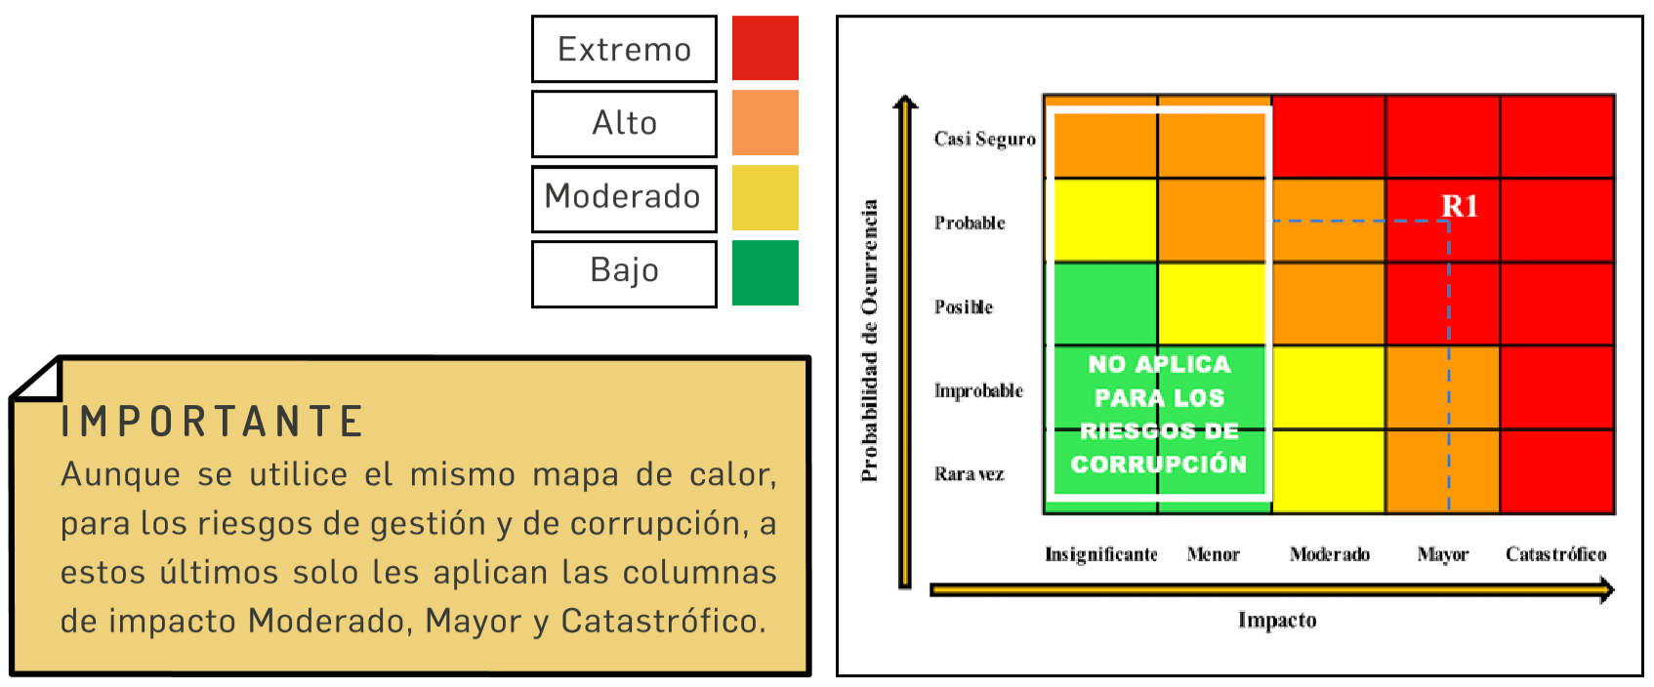
 | MAPA DE RIESGOS | CÓDIGO: | 0 |  |  | Elaboración o Actualización:
 |  | VERSIÓN: | 0 |  |  | Vigencia del: | 2025-01-01 | Al

ENTIDAD: | SECRETARIA TIC
PROCESO: | DIRECCION DE CONECTIVIDAD E INFRAESTRUCTURA TECNOLOGICA
 |  |  |  |  |  |  |  | MAPA DE CALOR RIESGO RESIDUAL |  |  |  |  |  |  |  |  |  | Impacto
 |  |  |  | CALIFICACIÓN RIESGO RESIDUAL |  |  |  |  |  | Impacto |  |  |  |  |  |  |  | 20% | 40% | 60% | 80% | 100%
No. Riesgo | RIESGO | Probabilidad Residual | Probabilidad Residual | Probabilidad | Impacto | Severidad (Nivel de Riesgo) |  |  |  | Leve | Menor | Moderado | Mayor | Catastrófico |  |  |  | Leve | Menor | Moderado | Mayor | Catastrófico
R1 | Posibilidad de pérdida reputacional Por la alteración de los registros en los sistemas de información para beneficios de terceros. (con respecto a los sistemas que están a cargo de esta Dirección). Debido a la perdida de información de corrrespondencia en el aplicativo SIGOB | 30% | 40% | Baja | Menor | Moderado |  | Probabilidad | Muy Alta |  |  |  |  |  | Probabilidad | 100% | Muy Alta | Alto | Alto | Alto | Alto | Extremo
R2 | Posibilidad de pérdida reputacional Por fallas técnicas en el almacenamiento y backup de la información/SIGOB que generan vulnerabilidades en la conservación de los datos institucionales Debido a la perdida de información de corrrespondencia en el aplicativo SIGOB | 30% | 40% | Baja | Menor | Moderado |  |  | Alta |  |  |  |  |  |  | 80% | Alta | Moderado | Moderado | Alto | Alto | Extremo
R3 |  |  |  |  |  |  |  |  | Media |  |  |  |  |  |  | 60% | Media | Moderado | Moderado | Moderado | Alto | Extremo
R4 |  |  |  |  |  |  |  |  | Baja |  | R1 R2 |  |  |  |  | 40% | Baja | Bajo | Moderado | Moderado | Alto | Extremo
R5 |  |  |  |  |  |  |  |  | Muy Baja |  |  |  |  |  |  | 20% | Muy Baja | Bajo | Bajo | Moderado | Alto | Extremo
R6
R7 |  |  |  |  |  |  |  |  |  |  |  |  |  |  |  |  |  | NIVELES DE RIESGO
R8 |  |  |  |  |  |  |  |  |  |  |  |  |  |  |  |  |  | Extremo
R9 |  |  |  |  |  |  |  |  |  |  |  |  |  |  |  |  |  | Alto
R10 |  |  |  |  |  |  |  |  |  |  |  |  |  |  |  |  |  | Moderado
R11 |  |  |  |  |  |  |  |  |  |  |  |  |  |  |  |  |  | Bajo
R12
R13
R14
R15
R16
R17
R18
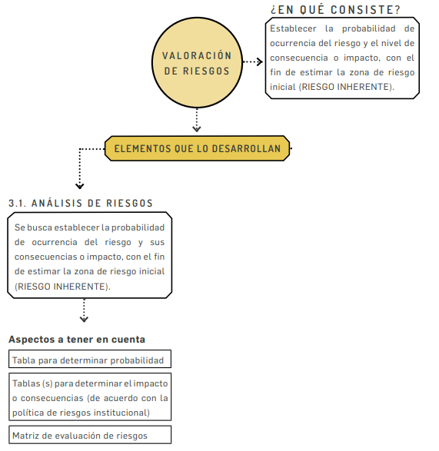
R19
R20

INFRAESTRUCTURA 3C-2025
 MAPA - MATRIZ RIESGOS - PROGRAMA DE TRANSPARENCIA Y ÉTICA PÚBLICA - VIGENCIA 2025 SECRETARÍA DE INFRAESTRUCTURA Tercer Seguimiento: Septiembre - Octubre - Noviembre - Diciembre

Procesos |  | No. | Riesgo | Clasificacion | Causas | Probabilidad | Impacto | Riesgo Residual | Opción Manejo | Actividad de Control | Soporte | Responsable | Tiempo | Indicador | % de avance | actividades realizadas
 |  | 1 | Formulación e Inscripción de proyectos a favor de particulares o de la Administración; o sin el cumplimiento de los requisitos legales |  | Direccionar el proyecto para una pesona determinada ó sin tener encuenta el cumplimiento de requisitos legales. Recibir dadivas ó por Negligencia | Posible | Moderado | Moderado | Reducción | Proceso precontractual ajustado a los preceptos legales que regulan la materia. | Estudios Previos (estudios de suelos, estudios cualitativos y cuantitativos, estudio de la propiedad del terreno bjeto de construcción o de la obra por mejorar, etc., diseños, planos, presupuestos, fuentes de financiación, estudios del sector, Plan de Desarrollo, Planes de Compra y Servicios, Licencias, CDP, Archivos digitales, etc. | Secretario de Infraestructura, Directores, Profesionales Especializados, Profesionales designados, Personal Técnico y Profesional responsable de publicación en SECOP, de Archivo documental físico y digital; y Profesionales y Técnicos de apoyo a la gestión administrativa |  | Proyectos aprobados / Proyectos ajustados a Estudios Previos, a Pliego de Condiciones | 100% | Acorde con el Plan de Desarrollo "2024-2027", mapa que nos marcará la ruta del desarrollo en los distintos componentes y fortalezas que requiere la Región Bolívarense concordante con el Plan de Desarollo Nacional. La Secretaría de Infraestructura conforme a su misión y objetivos, viene elaborando los proyectos, diseños, presupuestos, es decir todos los aspectos técnicos-administrativos-presupuestales que comprende la etapa precontractual, que se realiza conjuntamente con las Secretarías de Planeación, Hacienda y Jurídica. Procesos de Selección de Contratos de Obra y Consultoria - Interventoría, con el acompañamiento especializado de la Secretaría Jurídica. En la Etapa contractual conjuntamente entre las Secretarías de Infraestructura (ejecutora), Jurídica (acompañamiento) y Hacienda(Fuente de Financiación CDP y RP). Se realiza la Supervisión de los Contratos de Infraestructura que se ejecutan a través de esta Secretaría de Infraestructura, y Supervisará los demás contratos de infraestuctura de otras dependencias de la Gobernación de Bolívar, que el Gobernador o su Delegado lo designen dentro de la Planta Global asu consideración; designación de Supervisores mediante actos y actuaciones administrativas (en Resoluciones, Contratos, Estudios Previos). Dentro de lo que comprende la "Atención al Ciudadano. estan la atención a los Derechos de Petición, Acciones de Tutelas, Conciliaciones Extrajudiciales, Rendición de Cuentas, Audiencias Ciudadanas en los Procesos contractuales, las Socializaciónes de anteproyectos, proyectos y ejecución de contratos en las localidades beneficiadas destinatarias acorde con las cabeceras municipales respectivas. Informes a Organos de Control. Liquidaciones Finales a Contratos. Circulares al interior de la Secretaría de Infraestructura ó provenientes de otras dependencias tales cono Jurídica, Control Interno, Privada, Gobernador, etc.; sensibilizando al personal de la Secretaría de Infraestructura a través de la socialización de estas c
Construcción, Supervisión e Interventoria | Planeación de Obras | 2 | Diseños, presupuestos (estudios previos) con desatención de las normas y cumplimientos de deberes constitucionales, legales y reglamentarios aplicables en favor de terceros y/o perjuicio para los destinatarios, en la aprobacion de proyectos y determinación de fuente de financiación. | Corrupción | Falta de control (Intereses económicos y políticos) | Posible | Catastrofico | Extremo | Evitar el Riesgo o Reducir | Establecer directrices precisas en cuanto a la experiencia y tiempo de existencia de las compañias que aspiran a contratar en los estudios previos, pliegos definitivos y supervisión | Constancia de los documentos en los expedientes de los contratos, en el SECOP, Pág. Web de la Gobernación de Bolívar. Correo Electrónico Institucional |  | Anual (12 Meses) con rendición de seguimiento cada Cuatro (4) Meses | Documentos elaborados por procesos contractuales, Obras ejecutadas, Contratos liquidados. Informes - Actas de Seguimiento, Resoluciones, publicados en en el SECOP, en la pág. Web de la Gobernación de Bolívar y Correo Electrónico Institucional | 100%
 |  |  |  |  | Negligencia |  |  |  |  | Sensibilización del cumplimiento de funciones. - Capacitaciones en temas relacionados con cultura de la legalidad y transparencia en la administracion correspondiente a los procesos de la Secretaria de Infraestructura, gestiones y acciones coordinadas con la Secretaría de Planeación, la Secretaría General y sus Direcciones PQR y TIC, la Dirección de Función Pública, la Oficina de Control Interno, la Secretaría Privada y la Secretaría Jurídica, especialmente a través de las Direcciones de Contratación, y Defensa Judicial. | Manual de funciones, leyes y circulares. - funcionarios Capacitados. Constancia de recibo de Circulares y/o Invitaciones via correo electrónico Institucionnal y a correos electrónicos personales dispuestos, Wasattp del Celular. Evidencia de asistencia en gravación y en los expedientes a cargo de las dependencias convocantes. |  |  | Documentos elaborados por procesos contractuales, Obras ejecutadas, Contratos liquidados. Informes - Actas de Seguimiento, Resoluciones, publicados en en el SECOP, y en la pág. Web de la Gobernación de Bolívar. - Personal Convocado a Capacitación. Correo Electrónico Institucional | 100%
 |  |  |  |  | Beneficio Particular |  |  |  |  | Sensibilización al personal, sensibilizacion y sanciones ejemplarizantes. - Capacitaciones en temas relacionados con cultura de la legalidad y transparencia en la administracion correspondiente a los procesos de la Secretaria de Infraestructura, gestiones y acciones coordinadas con la Secretaría de Planeación, la Secretaría General y sus Direcciones PQR y TIC, la Dirección de Función Pública y la Oficina de Control Interno | Manual de funciones, leyes y circulares. - Funcionarios Capacitados. Constancia de recibo de Circulares y/o Invitaciones via correo electrónico Institucionnal y a correos electrónicos personales dispuestos, Wasattp del Celular. Evidencia de asistencia en gravación y en los expedientes a cargo de las dependencias convocantes. |  |  | Documentos elaborados por procesos contractuales, Obras ejecutadas, Contratos liquidados. Informes - Actas de Seguimiento, Resoluciones, publicados en en el SECOP, y en la pág. Web de la Gobernación de Bolívar. - Personal Convocado a Capacitación | 100%
 |  | 3 | Posibilidad de recibir dadivas o dinero en benerficio de terceros o personal para la adjudicación de contratos. |  | Falta de control (Intereses económicos y políticos) | Posible | Catastrofico | Extremo | Evitar el Riesgo o Reducir | Sensibilizacion, socializacion entre dependencias de planeacion, infraestructura, juridica y hacienda entre otras. | Manual de funciones, leyes, decretos y circulares | Secretario de Infraestructura, Directores, Profesionales especializados y Profesionales designados |  | Documentos elaborados por procesos contractuales, Obras ejecutadas, Contratos liquidados. Informes - Actas de Seguimiento, Resoluciones, publicados en en el SECOP, y en la pág. Web de la Gobernación de Bolívar | 100%
 |  |  |  |  | Negligencia |  |  |  |  | Sensibilizacion del cumplimiento de funciones. - Capacitaciones en temas relacionados con cultura de la legalidad y transparencia en la administracion correspondiente a los procesos de la Secretaria de Infraestructura, gestiones y acciones coordinadas con la Secretaría de Planeación, la Secretaría General y sus Direcciones PQR y TIC, la Dirección de Función Pública y la Oficina de Control Interno. Secretaría Privada y Secretaría Jurídica especialmente a través de las Direcciones de Contratación, y de Defensa Judicial | Manual de funciones, leyes y circulares. - Funcionarios Capacitados. Constancia de recibo de Circulares y/o Invitaciones via correo electrónico Institucionnal y a correos electrónicos personales dispuestos, Wasattp del Celular. Evidencia de asistencia en gravación y en los expedientes a cargo de las dependencias convocantes. |  |  | Documentos elaborados por procesos contractuales, Obras ejecutadas, Contratos liquidados. Informes - Actas de Seguimiento, Resoluciones, publicados en en el SECOP, y en la pág. Web de la Gobernación de Bolívar. - Personal Convocado a Capacitación | 100%
 |  |  |  |  | Beneficio Particular |  |  |  |  | Sensibilización al personal, sensibilizacion y sanciones ejemplarizantes | Manual de funciones, leyes, decretos y circulares |  |  | Documentos elaborados por procesos contractuales, Obras ejecutadas, Contratos liquidados. Informes - Actas de Seguimiento, Resoluciones, publicados en en el SECOP, y en la pág. Web de la Gobernación de Bolívar | 100%
 |  |  |  |  | Beneficio propio |  |  |  |  | Sensibilización al personal, sensibilizacion y sanciones ejemplarizantes | Manual de funciones, leyes, decretos y circulares |  | Anual (12 Meses) con rendición de seguimiento cada Cuatro (4) Meses | Documentos elaborados por procesos contractuales, Obras ejecutadas, Contratos liquidados. Informes - Actas de Seguimiento, Resoluciones, publicados en en el SECOP, y en la pág. Web de la Gobernación de Bolívar | 100%
 |  | 4 | Posibilidad de recibir dadivas o dinero en benerficio de terceros o personal para la suscripcion, ejecución y liquidación del contrato. |  | Falta de control | Posible | Catastrofico | Extremo | Evitar el Riesgo o Reducir | Sensibilización personal de area, aplicación de formatos y realizar auditorias | Manual de funciones, leyes, decretos y circulares | Secretario de Infraestructura, Directores, Supervisores de obras y profesionales asignados |  | Documentos elaborados por procesos contractuales, Obras ejecutadas, Contratos liquidados. Informes - Actas de Seguimiento, Resoluciones, publicados en en el SECOP, y en la pág. Web de la Gobernación de Bolívar | 100%
 |  |  |  |  | Negligencia |  |  |  |  | Sensibilizacion del cumplimiento de funciones | Manual de funciones, leyes, decretos y circulares |  |  | Documentos elaborados por procesos contractuales, Obras ejecutadas, Contratos liquidados. Informes - Actas de Seguimiento, Resoluciones, publicados en en el SECOP, y en la pág. Web de la Gobernación de Bolívar | 100%
 |  |  |  |  | Beneficio Particular |  |  |  |  | Sensibilización al personal, sensibilizacion y sanciones ejemplarizantes | Manual de funciones, leyes, decretos y circulares |  |  | Documentos elaborados por procesos contractuales, Obras ejecutadas, Contratos liquidados. Informes - Actas de Seguimiento, Resoluciones, publicados en en el SECOP, y en la pág. Web de la Gobernación de Bolívar | 100%
 |  |  |  |  | Beneficio propio (Intereses económicos y políticos) |  |  |  |  | Sensibilización al personal, sensibilizacion y sanciones ejemplarizantes | Manual de funciones, leyes, decretos y circulares |  |  | Documentos elaborados por procesos contractuales, Obras ejecutadas, Contratos liquidados. Informes - Actas de Seguimiento, Resoluciones, publicados en en el SECOP, y en la pág. Web de la Gobernación de Bolívar | 100%
 |  | 5 | Mayor tiempo de ejecución de obras y/o mayor valor para el beneficio de particulares y/o perjuicio de la administracion publica. |  | Falta de control | Posible | Catastrofico | Extremo | Evitar el Riesgo o Reducir | Cronogramas - Planes y Planeación. Seguimiento y control a la ejecución de los proyectos de Infraestructura, a los Contratistas, a la Interventoría y funcionarios Administrativos de las áreas Advas. | Informes de auditorias dentro del SIGOB, Archivos fíisicos y Electrónicos. Correo Institucional | Secretaria de Infraestructura. Directores. Supervisores de obras y profesionales asignados |  | Cumplimiento del cronograma Informe. Publicaciones Secop. Comunicaciones a Correos Electrónicos | 100%
 |  |  |  |  | Negligencia |  |  |  |  | Sensibilizacion del cumplimiento de funciones. Capacitaciones en temas relacionados con cultura de la legalidad y transparencia en la administracion correspondiente a los procesos de la Secretaria de Infraestructura, gestiones y acciones coordinadas con la Secretaría de Planeación, la Secretaría General y sus Direcciones PQR y TIC, la Dirección de Función Pública y la Oficina de Control Interno | Manual de funciones, leyes y circulares. - Funcionarios Capacitados. Constancia de recibo de Circulares y/o Invitaciones via correo electrónico Institucionnal y a correos electrónicos personales dispuestos, Wasattp del Celular. Evidencia de asistencia en gravación y en los expedientes a cargo de las dependencias convocantes. |  | Anual (12 Meses) con rendición de seguimiento cada Cuatro (4) Meses | Documentos elaborados por procesos contractuales, Obras ejecutadas, Contratos liquidados. Informes - Actas de Seguimiento, Resoluciones, publicados en en el SECOP, y en la pág. Web de la Gobernación de Bolívar - Personal Convocado a Capacitación | 100%
 |  |  |  |  | Beneficio Particular |  |  |  |  | Sensibilización al personal, sensibilizacion y sanciones ejemplarizantes | Manual de funciones, leyes, decretos y circulares |  |  | Documentos elaborados por procesos contractuales, Obras ejecutadas, Contratos liquidados. Informes - Actas de Seguimiento, Resoluciones, publicados en en el SECOP, y en la pág. Web de la Gobernación de Bolívar. Correo Electróncio Institucional | 100%
 |  |  |  |  | Beneficio propio |  |  |  |  | Sensibilización al personal, sensibilizacion y sanciones ejemplarizantes | Manual de funciones, leyes, decretos y circulares |  |  | Documentos elaborados por procesos contractuales, Obras ejecutadas, Contratos liquidados. Informes - Actas de Seguimiento, Resoluciones, publicados en en el SECOP, y en la pág. Web de la Gobernación de Bolívar. Correo Electrónico Institucional | 100%
 |  |  |  |  | Afectaciones de fuerza mayor asegurables( Huracanes, incendios, terremotos, deslizamientos etc.) |  |  |  |  | Sensibilización a personal calificado y sensibilizacion en la atencion y cumplimiento de las directrices de la unidad de gestion de riesgos y desastres | Circulares, directrices y normatividad especiales para el caso. |  |  | Documentos elaborados por procesos contractuales, Obras ejecutadas, Contratos liquidados. Informes - Actas de Seguimiento, Resoluciones, publicados en en el SECOP, y en la pág. Web de la Gobernación de Bolívar. Correo Eletrónico Institucional | 100%

